BAI TIEU LUAN
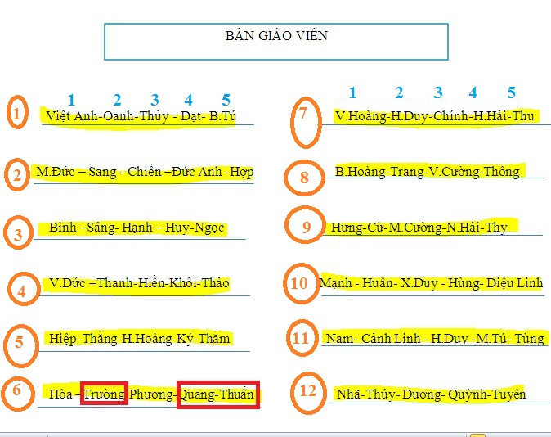
STT | MÃ SINH VIÊN | HỌ VÀ TÊN | NHÓM | TV | ĐIỂM | TÊN NHÓM | ĐỀ TÀI | NỘI DUNG | 1 | 2 | 3 | 4 | 5 | Thành viên
 |  |  |  |  |  | 5 | Chữa các bài tập chương 1 | 8 bài | Bài 1, 2 | Bài 3, 4 | Bài 5, 6 | Bài 7 | Bài 8
 |  |  |  |  |  | 8 | Chữa các bài tập Chương 2 | Bài 1, 2; bài 3 phần a, b | Bài 1 | Bài 2 | Bài 3 (a, b) | Bài 3 (b, c, d) | Bài 4
 |  |  |  |  |  | 3 | Chữa các bài tập Chương 3 |  | Bài 1 | Bài 2. a | Bài 2,b | Bài 3 | Bài 4
 |  |  |  |  |  | 4 | Chữa các bài tập Chương 4 | Bài 1, 2 | Bài 1 | Bài 2 | Bài 3 | Bài 4
 |  |  |  |  |  | 1 | Chữa các bài tập Chương 5 | Bài 1, 2, 3 | Bài 1 | Bài 2 | Bài 3 cùng ban 3 | Bài 3 cùng bạn 2
 |  |  |  |  |  | 2 | Chữa các bài tập Chương 6 | Bài 1, 2, 3,4, 5 | Bài 1 | Bài 2 | Bài 3 | Bài 4 | Bài 5
 |  |  |  |  |  | 7 | Chữa các bài tập Chương 6 và ứng dụng | Bài 5 | Bài 5 | Ứng dụng 1 | Ứng dụng 2 | Ứng dụng 3 | Ứng dụng 4
 |  |  |  |  |  | 6 | Ứng dụng |  | Ứng dụng 5 | Ứng dụng 6 | Sơ đồ khối 1 | Sơ đồ khối 2 | Sơ đồ khối 3
 |  |  |  |  |  | 9 | Sơ đồ |  | Sơ đồ khối 4 | Sơ đồ khối 5 | Sơ đồ khối 6 | Sơ đồ khối 7 | Sơ đồ khối 8
 |  |  |  |  |  | 10 | Sơ đồ |  | Sơ đồ khối 9 | Sơ đồ khối 10 | Sơ đồ khối 11 | Sơ đồ khối 12 | Sơ đồ khối 13
 |  |  |  |  |  | 11 |  |  | Bài tập thêm 1 | Bài tập thêm 2 | Bài tập thêm 3 | Bài tập thêm 4 | Bài tập thêm 5
 |  |  |  |  |  | 12 |  |  | Bài tập thêm 6 | Bài tập thêm 7 | Bài tập thêm 8 | Bài tập thêm 9 | Bài tập thêm 10
 |  |  |  |  |  |  |  | GIẢI THÍCH VỊ TRÍ: NHÓM 5 SỐ 3 LÀ H.HOÀNG LÀM BÀI, 6 CHƯƠNG 1
 |  |  |  |  |  |  | ỨNG DỤNG
 |  |  |  |  |  |  | Ứng dụng 1 | Tìm các bài toán thực tế có sử dụng sai số để đánh giá
 |  |  |  |  |  |  | Ứng dụng 2 | Ứng dụng của phương pháp tính nghiệm gần đúng của phương trình (chương 2)
 |  |  |  |  |  |  | Ứng dụng 3 | Tìm các bài toán có sử dụng hệ phương trình và có sử dụng pp Gauss và pp Niuton để giải
 |  |  |  |  |  |  | Ứng dụng 4 | Tìm các ứng dụng của nội suy trong thực tế
 |  |  |  |  |  |  | Ứng dụng 5 | Tìm các ứng dụng của đạo hàm và tích phân, áp dụng pp tính gần đúng để đạt mục đích gì và có ý nghĩa gì trong thực tế
 |  |  |  |  |  |  | Ứng dụng 6 | Hãy tìm ứng dụng thực tế của Phương pháp số bình phương nhỏ nhất

 |  |  |  |  |  |  | SƠ ĐỒ KHỐI
 |  |  |  |  |  |  | Sơ đồ khối 1 | Vẽ sơ đồ khối cách Tìm khoảng phân li nghiệm |  |  | Phải có Bắt đầu, kết thúc |  | Vẽ trên nữa trang giấy A4
 |  |  |  |  |  |  | Sơ đồ khối 2 | Vẽ sơ đồ khối thuật toán chia đôi (chương 2) |  |  | Phải có Bắt đầu, kết thúc |  | Vẽ trên nữa trang giấy A5
 |  |  |  |  |  |  | Sơ đồ khối 3 | Vẽ sơ đồi khối thuật toán lặp, tiếp tuyến (chuong 2) |  |  | Phải có Bắt đầu, kết thúc |  | Vẽ trên nữa trang giấy A6
 |  |  |  |  |  |  | Sơ đồ khối 4 | Vẽ sơ đồi khối thuật toán Gauss (chương 3) |  |  | Phải có Bắt đầu, kết thúc |  | Vẽ trên nữa trang giấy A7
 |  |  |  |  |  |  | Sơ đồ khối 5 | Vẽ sơ đồi khối thuật toán Lặp đơn (chương 3) |  |  | Phải có Bắt đầu, kết thúc |  | Vẽ trên nữa trang giấy A8
 |  |  |  |  |  |  | Sơ đồ khối 6 | Vẽ sơ đồi khối thuật toán Lagrangio |  |  | Phải có Bắt đầu, kết thúc |  | Vẽ trên nữa trang giấy A9
 |  |  |  |  |  |  | Sơ đồ khối 7 | Vẽ sơ đồi khối thuật toán Niuton |  |  | Phải có Bắt đầu, kết thúc |  | Vẽ trên nữa trang giấy A10
 |  |  |  |  |  |  | Sơ đồ khối 8 | Vẽ sơ đồi khối thuật toán Binh phuong bé nhất |  |  | Phải có Bắt đầu, kết thúc |  | Vẽ trên nữa trang giấy A11
 |  |  |  |  |  |  | Sơ đồ khối 9 | Vẽ sơ đồi khối thuật toán tính đạo hàm |  |  | Phải có Bắt đầu, kết thúc |  | Vẽ trên nữa trang giấy A12
 |  |  |  |  |  |  | Sơ đồ khối 10 | Vẽ sơ đồi khối thuật toán tính tích phân xác định (hình thang |  |  | Phải có Bắt đầu, kết thúc |  | Vẽ trên nữa trang giấy A13
 |  |  |  |  |  |  | Sơ đồ khối 11 | Vẽ sơ đồi khối thuật toán tính tích phân xác định (simson) |  |  | Phải có Bắt đầu, kết thúc |  | Vẽ trên nữa trang giấy A14
 |  |  |  |  |  |  | Sơ đồ khối 12 | Vẽ sơ đồi khối thuật toán tính Taylo |  |  | Phải có Bắt đầu, kết thúc |  | Vẽ trên nữa trang giấy A15
 |  |  |  |  |  |  | Sơ đồ khối 13 | Vẽ sơ đồi khối thuật toán tính Ole |  |  | Phải có Bắt đầu, kết thúc |  | Vẽ trên nữa trang giấy A16

 |  |  |  |  |  |  | BÀI TẬP THÊM
 |  |  |  |  |  |  | Bài tập thêm 1 | Chủ nhật ngày 22 sẽ có | Đề nghị cả lớp gõ nhanh bài tập đã giao thứ 7 nộp để chủ nhật chuyển cho 10 bạn này
 |  |  |  |  |  |  | Bài tập thêm 2 | Chủ nhật ngày 22 sẽ có | Đề nghị cả lớp gõ nhanh bài tập đã giao thứ 7 nộp để chủ nhật chuyển cho 10 bạn này
 |  |  |  |  |  |  | Bài tập thêm 3 | Chủ nhật ngày 22 sẽ có | Đề nghị cả lớp gõ nhanh bài tập đã giao thứ 7 nộp để chủ nhật chuyển cho 10 bạn này
 |  |  |  |  |  |  | Bài tập thêm 4 | Chủ nhật ngày 22 sẽ có | Đề nghị cả lớp gõ nhanh bài tập đã giao thứ 7 nộp để chủ nhật chuyển cho 10 bạn này
 |  |  |  |  |  |  | Bài tập thêm 5 | Chủ nhật ngày 22 sẽ có | Đề nghị cả lớp gõ nhanh bài tập đã giao thứ 7 nộp để chủ nhật chuyển cho 10 bạn này
 |  |  |  |  |  |  | Bài tập thêm 6 | Chủ nhật ngày 22 sẽ có | Đề nghị cả lớp gõ nhanh bài tập đã giao thứ 7 nộp để chủ nhật chuyển cho 10 bạn này
 |  |  |  |  |  |  | Bài tập thêm 7 | Chủ nhật ngày 22 sẽ có | Đề nghị cả lớp gõ nhanh bài tập đã giao thứ 7 nộp để chủ nhật chuyển cho 10 bạn này
 |  |  |  |  |  |  | Bài tập thêm 8 | Chủ nhật ngày 22 sẽ có | Đề nghị cả lớp gõ nhanh bài tập đã giao thứ 7 nộp để chủ nhật chuyển cho 10 bạn này
 |  |  |  |  |  |  | Bài tập thêm 9 | Chủ nhật ngày 22 sẽ có | Đề nghị cả lớp gõ nhanh bài tập đã giao thứ 7 nộp để chủ nhật chuyển cho 10 bạn này
 |  |  |  |  |  |  | Bài tập thêm 10 | Chủ nhật ngày 22 sẽ có | Đề nghị cả lớp gõ nhanh bài tập đã giao thứ 7 nộp để chủ nhật chuyển cho 10 bạn này
 |  |  |  |  |  |  | YÊU CẦU | Hãy làm bài tiểu luận ra Word 2010
 |  |  |  |  |  |  |  | Đánh mục lục cho các phần
 |  |  |  |  |  |  |  | Cấu trúc gồm có :
 |  |  |  |  |  |  |  |  | Trang bìa
 |  |  |  |  |  |  |  |  | Một trang phụ
 |  |  |  |  |  |  |  |  | Trang mục lục
 |  |  |  |  |  |  |  |  | Tiếp là các trang bài làm
 |  |  |  |  |  |  |  |  | Trang cuối là trang nhận xét
 |  |  |  |  |  |  |  | Không in ra giấy, chỉ nộp qua Email cho lớp Trưởng, lớp phó Học phần

